Benchmark Bonds
G SPREAD
Benchmark Bonds Relative Values

 |  | Measurement Criteria: |  |  | Pricing Source: |  |  |  |  |  | BVAL

 | Benchmark Bonds |  |  |  | S&P Ratings |  |  |  | G SPREAD
Securities | 3 Yr Bond | 5 Yr Bond | 10 Yr Bond | 30 YR BOND | 3 YEAR | 5 Year | 10 Year | 30 Year | 3 Year | 5 Year | 10 Year | 30 Year
AXP US
T US
BAC US
BA US
CAT US
CVX US
CSCO US
KO US
DD US
XOM US
GE US
HPQ US
HD US
INTC US
IBM US
JNJ US
JPM US
MCD US

#N/A | #N/A
#N/A | #N/A
#N/A | #N/A
#N/A | #N/A
#N/A | #N/A
#N/A | #N/A
#N/A | #N/A
#N/A | #N/A
#N/A | #N/A
#N/A | #N/A
#N/A | #N/A
#N/A | #N/A
#N/A | #N/A
#N/A | #N/A
#N/A | #N/A
#N/A | #N/A
#N/A | #N/A
#N/A | #N/A
#N/A | #N/A
#N/A | #N/A
3Yr Relative Value |  |  |  |  |  |  | 5Yr Relative Value
#N/A | #N/A
#N/A | #N/A
#N/A | #N/A
#N/A | #N/A
#N/A | #N/A
#N/A | #N/A
#N/A | #N/A
#N/A | #N/A
#N/A | #N/A
#N/A | #N/A
#N/A | #N/A
#N/A | #N/A
#N/A | #N/A
#N/A | #N/A
#N/A | #N/A
#N/A | #N/A
#N/A | #N/A
#N/A | #N/A
#N/A | #N/A
#N/A | #N/A

AAA AA+ AA AA- A+ A A- BBB+ |  |  |  |  |  |  | AAA AA+ AA AA- A+ A A- BBB+

10Yr Relative Value |  |  |  |  |  |  | 30Yr Relative Value
#N/A | #N/A
#N/A | #N/A
#N/A | #N/A
#N/A | #N/A
#N/A | #N/A
#N/A | #N/A
#N/A | #N/A
#N/A | #N/A
#N/A | #N/A
#N/A | #N/A
#N/A | #N/A
#N/A | #N/A
#N/A | #N/A
#N/A | #N/A
#N/A | #N/A
#N/A | #N/A
#N/A | #N/A
#N/A | #N/A
#N/A | #N/A
#N/A | #N/A
#N/A | #N/A
#N/A | #N/A
#N/A | #N/A
#N/A | #N/A
#N/A | #N/A
#N/A | #N/A
#N/A | #N/A
#N/A | #N/A
#N/A | #N/A
#N/A | #N/A
#N/A | #N/A
#N/A | #N/A
#N/A | #N/A
#N/A | #N/A
#N/A | #N/A
#N/A | #N/A
#N/A | #N/A
#N/A | #N/A
#N/A | #N/A
#N/A | #N/A

AAA AA+ AA AA- A+ A A- BBB+ |  |  |  |  |  |  | AAA AA+ AA AA- A+ A A- BBB+

Help
Benchmark Bonds Relative Values

This template allows you to compare spread and credit ratings for the generic bonds of a group of issuers. Note: Bloomberg assigns generic benchmark bonds based on a proprietary algorithm that takes into account factors such as issue size, years to maturity, original terms of issue and TRACE volume. Not all issuers will have benchmark bonds.

Select The Measurement Criteria

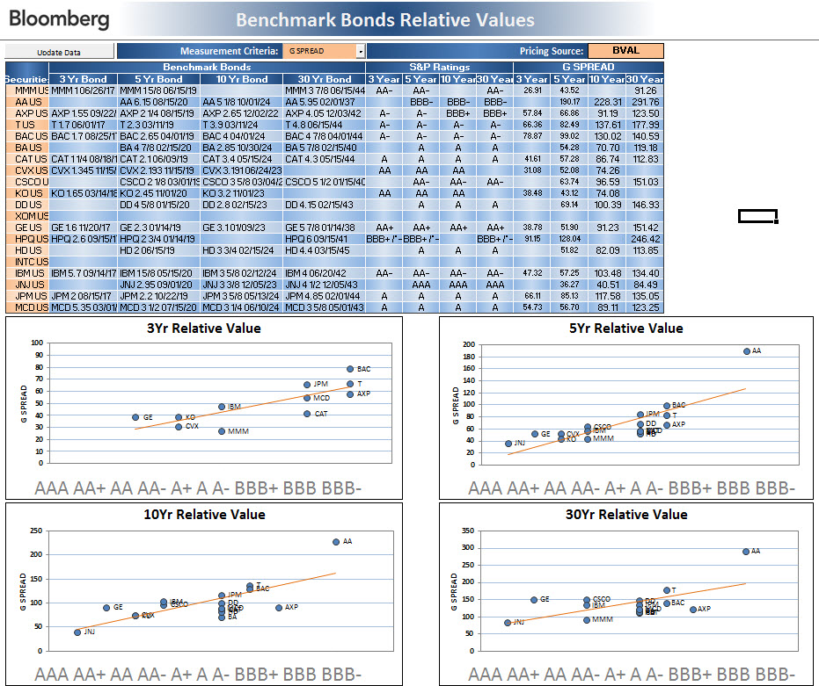

Enter the Equity Tickers to be Analyzed

